注文履歴
画面ID |  |  |  |  | 画面名 |  |  |  |  | 概要（業務目的）
order |  |  |  |  | 注文一覧画面 |  |  |  |  | 注文一覧を表示、氏名で検索ができる。

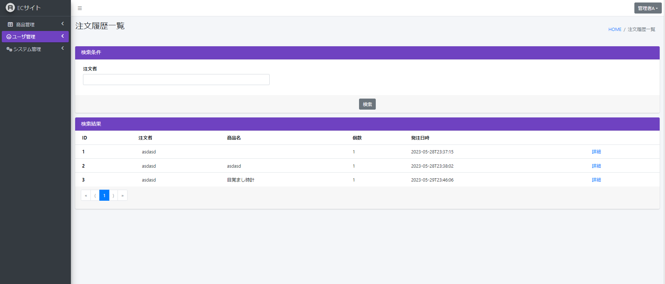
画面レイアウト
【レイアウト】 |  |  |  |  |  |  |  |  |  |  |  | 【説明】
 |  |  |  |  |  |  |  |  |  |  |  | ＜表示＞
9
10
 |  |  |  |  |  |  |  |  |  |  |  | 1.初期表示

2
 |  |  |  |  |  |  |  |  |  |  |  |  | ユーザー基本情報を一覧にする。
 |  |  |  |  |  |  |  |  |  |  |  | 2.説明

１
 |  |  |  |  |  |  |  |  |  |  |  |  | ①検索：ボタン
 |  |  |  |  |  |  |  |  |  |  |  |  | ②を入力し、検索ボタンをを押したら
 |  |  |  |  |  |  |  |  |  |  |  |  | 注文者氏名で検索できます。
3
 |  |  |  |  |  |  |  |  |  |  |  |  | ②検索条件：テキストボックス
 |  |  |  |  |  |  |  |  |  |  |  |  | 注文者氏名を入力し、①をを押したら検索ができます。

8
6
7
４
5
 |  |  |  |  |  |  |  |  |  |  |  |  | ③詳細：ボタン
 |  |  |  |  |  |  |  |  |  |  |  |  | 詳細ボタンを押したら社員基本情報
 |  |  |  |  |  |  |  |  |  |  |  |  | 詳細画面に遷移する。

 |  |  |  |  |  |  |  |  |  |  |  |  | ④１：ボタン
 |  |  |  |  |  |  |  |  |  |  |  |  | 現在のページ数を表示する

 |  |  |  |  |  |  |  |  |  |  |  |  | ⑤>：ボタン
 |  |  |  |  |  |  |  |  |  |  |  |  | 次のページを表示する

 |  |  |  |  |  |  |  |  |  |  |  |  | ⑥》：ボタン
 |  |  |  |  |  |  |  |  |  |  |  |  | 最大ページ数のページを表示する

 |  |  |  |  |  |  |  |  |  |  |  |  | ⑦<：ボタン
 |  |  |  |  |  |  |  |  |  |  |  |  | 前のページ数を表示する

 |  |  |  |  |  |  |  |  |  |  |  |  | ⑧《：ボタン
 |  |  |  |  |  |  |  |  |  |  |  |  | 最小ページ数のページを表示する

 |  |  |  |  |  |  |  |  |  |  |  |  | ⑨⑩画面情報

 |  |  |  |  |  |  |  |  |  |  |  | ＜件数＞

項目定義
項目属性 |  |  |  |  |  |  |  |  |  |  |  | バリデーション |  |  |  |  |  | データベース項目 (*ロジックor詳細設計)
No | グループ タイプ | グループ名 (論理名) | コンポーネント名 | コンポーネント 物理名 | HTMLタイプ | I/O | 型 | 長さ | フォーマット ／スタイル | タブ オーダー | 表示条件 | 必須 | 桁 | 型 | 範囲 | 関連 | 参照 | テーブル | カラム
1 | Form | 検索フォーム | 検索ボタン |  | ボタン | IN |  | - |  | 1 | 常に表示 |  |  |  |  |  |  | Stock | filename
2 | Form | 検索フォーム | 検索内容 |  | テキストフィールド | IN | 文字列 | - |  | 2 | 常に表示
3 | Form | 検索フォーム | 詳細 |  | ボタン | IN |  | - |  | 3 | 常に表示
4 | nav | コンポーネント | 現在ページ |  | ページ内アンカー | IN |  | - |  | 4 | 常に表示
5 | nav | コンポーネント | 次へ |  | ページ内アンカー | IN |  | - |  | 5 | 常に表示
6 | nav | コンポーネント | 最大ページ数のページへ |  | ページ内アンカー | IN |  | - |  | 6 | 常に表示
7 | nav | コンポーネント | 前へ |  | ページ内アンカー | IN |  | - |  | 7 | 常に表示
8 | nav | コンポーネント | 最小ページ数のページへ |  | ページ内アンカー | IN |  | - |  | 8 | 常に表示
9 | header | ヘッダー | 画面情報 |  | テキストフィールド | IN |  | - |  | 9 | 常に表示
10 | header | ヘッダー | 画面情報 |  | url | IN |  | - |  | 10 | 常に表示

バリデーション

アクション
No | アクション名 | 機能概要
1 | Photo | 「商品画像」画面に商品画像情報を表示する
2 | PhotoDelete | 削除しようとする商品を削除する

注文履歴 詳細
画面ID |  |  |  |  | 画面名 |  |  |  |  | 概要（業務目的）
order_detail |  |  |  |  | 注文詳細画面 |  |  |  |  | 注文詳細を表示

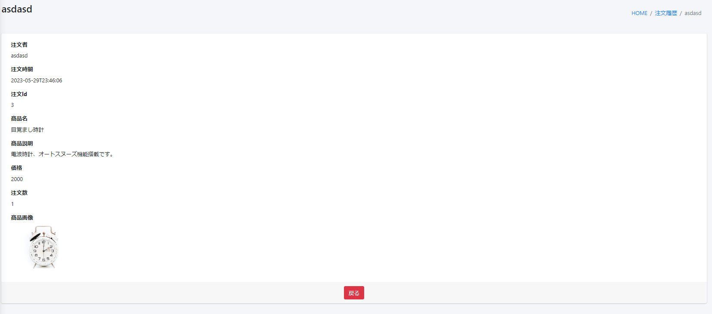
10
11
画面レイアウト
【レイアウト】 |  |  |  |  |  |  |  |  |  |  |  | 【説明】
 |  |  |  |  |  |  |  |  |  |  |  | ＜表示＞
 |  |  |  |  |  |  |  |  |  |  |  | 1.初期表示
1
2
 |  |  |  |  |  |  |  |  |  |  |  |  | ユーザー基本情報を一覧にする。
 |  |  |  |  |  |  |  |  |  |  |  | 2.説明
 |  |  |  |  |  |  |  |  |  |  |  |  | ①ー⑧注文情報
3
4
 |  |  |  |  |  |  |  |  |  |  |  |  | ⑨戻る：ボタン
 |  |  |  |  |  |  |  |  |  |  |  |  | 一覧に戻る
5
6
 |  |  |  |  |  |  |  |  |  |  |  |  | ⑩⑪画面情報

7

8

9

 |  |  |  |  |  |  |  |  |  |  |  | ＜件数＞

項目定義
項目属性 |  |  |  |  |  |  |  |  |  |  |  | バリデーション |  |  |  |  |  | データベース項目 (*ロジックor詳細設計)
No | グループ タイプ | グループ名 (論理名) | コンポーネント名 | コンポーネント 物理名 | HTMLタイプ | I/O | 型 | 長さ | フォーマット ／スタイル | タブ オーダー | 表示条件 | 必須 | 桁 | 型 | 範囲 | 関連 | 参照 | テーブル | カラム
1 | Form | フォーム | 注文情報 |  | テキスト | IN | 文字列 | - |  | 1 | 常に表示 |  |  |  |  |  |  | user | user_name
2 | Form | フォーム | 注文情報 |  | テキスト | IN | デート | - |  | 2 | 常に表示 |  |  |  |  |  |  | order_history | created_at
3 | Form | フォーム | 注文情報 |  | テキスト | IN | 数字 | - |  | 3 | 常に表示 |  |  |  |  |  |  | order_history | stock_id
4 | Form | フォーム | 注文情報 |  | テキスト | IN | 文字列 | - |  | 4 | 常に表示 |  |  |  |  |  |  | stock | name
5 | Form | フォーム | 注文情報 |  | テキスト | IN | 文字列 | - |  | 5 | 常に表示 |  |  |  |  |  |  | stock | detail
6 | Form | フォーム | 注文情報 |  | テキスト | IN | 数字 | - |  | 6 | 常に表示 |  |  |  |  |  |  | stock | price
7 | Form | フォーム | 注文情報 |  | テキスト | IN | 数字 | - |  | 7 | 常に表示 |  |  |  |  |  |  | order_history | quantity
8 | Form | フォーム | 注文情報 |  | テキスト | IN | 画像ファイル | - |  | 8 | 常に表示 |  |  |  |  |  |  | stock | imgpath
9 | Form | 操作フォーム | 戻る |  | ボタン | IN |  | - |  | 9 | 常に表示
10 | header | ヘッダー | 画面情報 |  | テキスト | IN |  | - |  | 9 | 常に表示
11 | header | ヘッダー | 画面情報 |  | url | IN |  | - |  | 10 | 常に表示

バリデーション

アクション
No | アクション名 | 機能概要
1 | Photo | 「商品画像」画面に商品画像情報を表示する
2 | PhotoDelete | 削除しようとする商品を削除する

